cadenas 01
en base a el siguiente carácter
arme un triangulo según la vista |  |  | 01101000011011110110110001100001
recordar que si cambio el carácter, cambio el dibujo del triangulo |  |  | 01101000011011110110110001100001

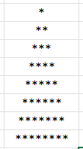
* |  |  |  | 01101000
 | h | 104 | 01101000 | 104
 | o | 111 | 01101111
 | l | 108 | 01101100
 | a | 97 | 01100001

